お弁当・お土産
◆お弁当・お土産のご案内◆
 | 第1回 西日本たいようホーム杯 U－９ in あなん

⚾ | お弁当

 | ◇お弁当(お茶なし） | ９５０円（税込み）
 | お茶はついておりません。お客様でご用意ください。
 | お弁当のみの手配は、1回に付き１，１００円の取扱料金がかかります。

⚾ | お土産（お土産のご注文について）
 | ◇商品名 野球まんじゅう “ 球 ” (きゅう)
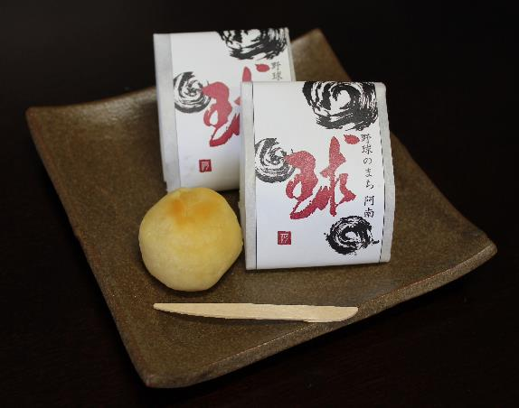
思わず手が出る甘い 球
野球のまち阿南推進協議会が県南菓子工業組合（市内４社）に製作依頼していた[野球のまち阿南]をモチーフにした饅頭。
商品名は「球（きゅう）」。卵の黄身を混ぜた「あん」に生クリームを加えたものを焼き上げ、杏子を包んで焼き上げた和菓子で、外側のミルキーな味と杏子のさわやかな酸味が楽しめる逸品です。
県南和菓子工業組合では、「野球のまち阿南」を盛り上げるために、１店舗での販売でなく市内の４店舗での販売としました。
野球のまち阿南推進協議会では、野球観光ツアーなど阿南市を訪れるお客さんにもＰＲしていきたいと考えています。
野球のまち阿南推進協議会

 | ８個入り １箱
 | 1500円

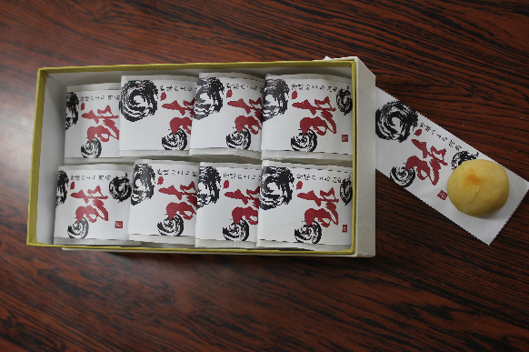

 |  |  | ※参加お申込み書にてご注文、宿舎等に配達を致します。個別の袋は別途有料になりますので必要な方はお申し出ください。

 |  |  | 他にも野球のまちＴシャツ・ＡＢＯ ６０（あぼちゃん）Ｔシャツ・キーホルダー 等、道の駅（公方の郷なかがわ）・阿南駅前（光のステーションプラザ）で販売しています。

